Planilha1
 | Anexo 10 do Anexo III da Portaria de Consolidação nº 3. (Origem: PRT MS/GM 10/2017, Art. 13)
Regras que podem auxiliar no dimensionamento | https://bvsms.saude.gov.br/bvs/saudelegis/gm/2017/MatrizesConsolidacao/Matriz-3-Redes.html
 | Referências para artigo https://bvsms.saude.gov.br/bvs/saudelegis/gm/2017/prc0003_03_10_2017.html#ANEXOI
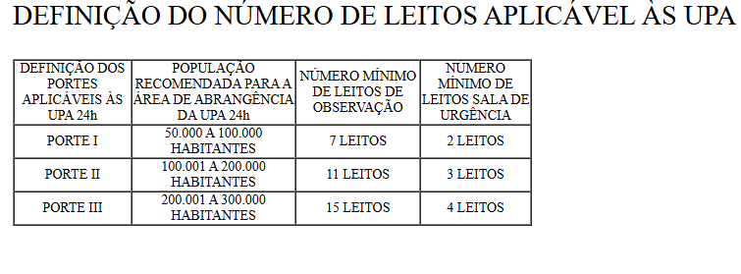

Definior porte das UPAS!

